⑩連番の作成
⑩ 連番の作成
 | No. | 日付 |  | 日付は
 |  |  | 1と入力 | 1/1と入力
 |  |  | Alt→H→F→I→S
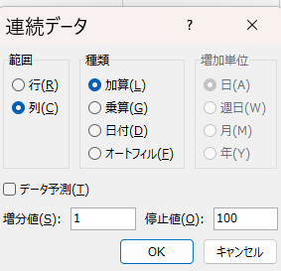
 |  |  | オルトさんは蓮のフラワーを愛す | 列をクリック
 |  |  |  | 日付をクリック
 |  |  |  | 日をクリック

⑭ｽｸﾛｰﾙﾊﾞｰ
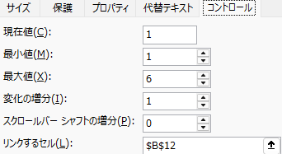
⑯ スクロールバーの作り方 |  |  |  |  |  |  |  | やってみよう
 | 開発→挿入→スクロールバー

 |  | ■■■■■■■■■■■■
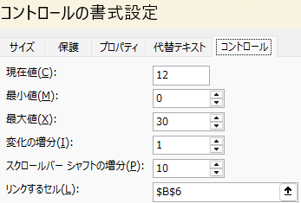
 | 12

 |  | 1 | 2 | 3 | 4 | 5 | 6
 | 2

